Fichas Técnicas CCV - JYH Admin
Caso de uso: Inicio Sesión | Historia de usuario: JYHA1, JYHA18
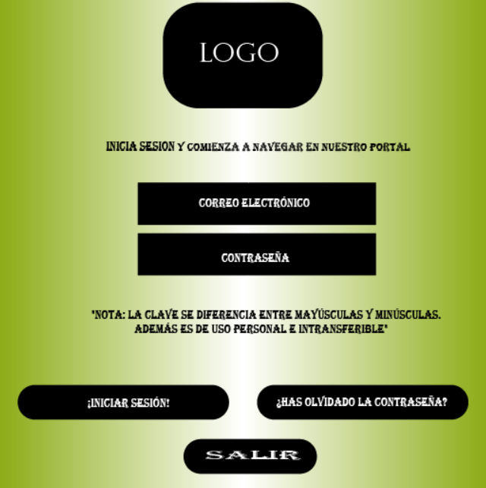 | Actor: Administrador | Depende de:
 | Descripción: Ingresar al sistema con una cuenta y la contraseña
 | Criterio de Aceptación: -El Actor ingresa su email y una contraseña y presiona el botón iniciar sesión. -El sistema busca las los datos introducidos en la bases de datos. -Una vez verificados los datos ingresados por el usuario, el sistema abre la pantalla principal de acuerdo al rol del actor. Si es Administrador tendrá acceso a toda la funcionalidad del sistema. - Es necesaria la base de datos con la tabla de usuarios registrados en el sistema. - Crear un enlace para recuperar contraseña a través del botón ¿Has olvidado la contraseña? y debe decir un mensaje con la siguiente aclaración: "Nota: La clave se diferencia entre mayúsculas y minúsculas. Además es de uso personal e intransferible". - El actor tendra la opción de salir en caso de no querer ingresar al portal del centro comercial virtual a través de un botón que diga salir.
Elaborado por: Juan Esteban Pulgarín y Henry Agudelo | Responsable: Juan Esteban Pulgarín y Henry Agudelo | Version: 1.0

Caso de uso: Recuperar contraseña | Historia de usuario: JYHA2
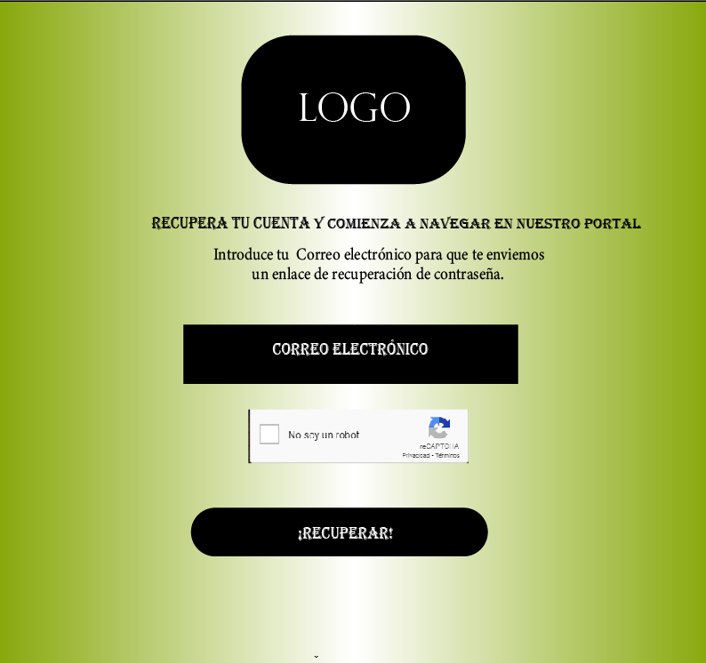 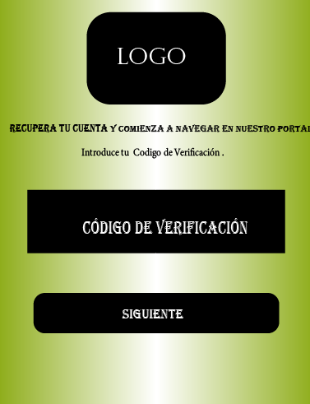   | Actor: Administrador | Depende de: JYHA1
 | Descripción: Recuperar contraseña
 | - El actor tiene la posibilidad de recuperar su contraseña cada vez que lo requiera a través de su correo electrónico, validando la casilla de no soy un robot y dando clic en el botón recuperar. Despúes de que el sistema valida los datos ingresados por el actor, se generá un código de verificación el cual le permitirá ir al siguiente módulo donde encontrará la siguiente información: - Nueva contraseña, confirmar contraseña y cambiar contraseña. La elección del botón correspondiente, es en base a lo que desee realizar. Cuando el actor cambia su contraseña anterior por una nueva contraseña o si se la ha perdido u olvidado e ingresa nuevamente una contraseña, él debe validar el ingreso de la nueva contraseña con el botón confirmar contraseña y de inmediato el sistema valida su información y una vez realizada su verficación y los datos ingresados sean correctos, el sistema lo llevará a una nueva interfase donde aparecerá un mensaje que indique que la contraseña ha sido actualizada correctamente y el mensaje de listo, ya cambiaste tu contraseña. Por último encontrará un botón que indique iniciar sesión para poder así ingresar al portal del centro comercial virtual J&H.
Elaborado por: Juan Esteban Pulgarín y Henry Agudelo | Responsable: Juan Esteban Pulgarín y Henry Agudelo | Version: 1.0

Caso de uso: Panel de Administrador | Historia de usuario: JYHA3, JYHA4, JYHA5, JYHA6, JYHA15, JYHA18
 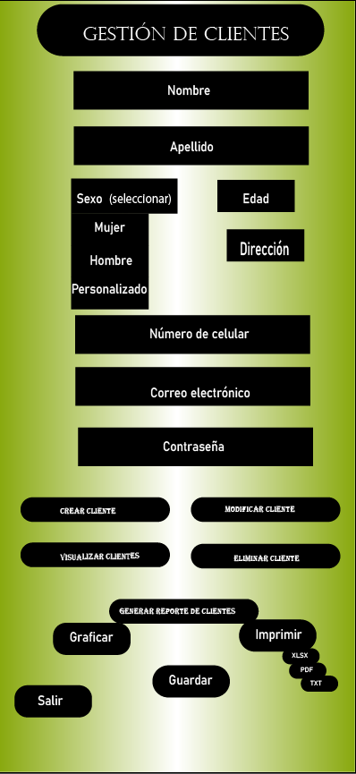 | Actor: Administrador | Depende de: JYHA1
 | Descripción: El administrador a través de su panel de control tiene acceso completo a la gestión de clientes, proveedores y productos.
 | Criterio de Aceptación: - El actor tiene la opción de regresar al inicio del portal a través del botón del logo. - El actor puede ingresar a cualquiera de los tres botones para realizar su respectiva tarea. - El actor tiene la opción de ingresar a gestión de clientes, gestión de proveedores y gestión de productos para tener actualizadas las bases de datos correspondientes a dichos módulos. Cuando el actor decide ingresar al botón gestión de clientes, aparecerán los siguientes campos: nombre, apellido, sexo (mujer, hombre, personalizado), edad, dirección, número de celular, correo electrónico, contraseña, además de tener la posibilidad de crear clientes, visualizar clientes, modificar clientes y eliminar clientes, también tiene la opción de generar reportes de los clientes y estos reportes pueden realizarse a través de gráficas o imprimirse en archivos con extensión .XLSX, .PDF, .TXT. según la comodidad y facilidad que tenga el actor para poder abrir el archivo y visualizar su contenido. Para finalizar, el actor tiene la opción de guardar los datos ingresados al módulo de clientes y salir correctamente de dicho módulo y poder regresar nuevamente al panel de control del administrador.
Elaborado por: Juan Esteban Pulgarín y Henry Agudelo | Responsable: Juan Esteban Pulgarín y Henry Agudelo | Version: 1.0

Caso de uso: Panel de Administrador -Gestión de productos- | Historia de usuario: JYHA7, JYHA8, JYHA9, JYHA10, JYHA16, JYHA18
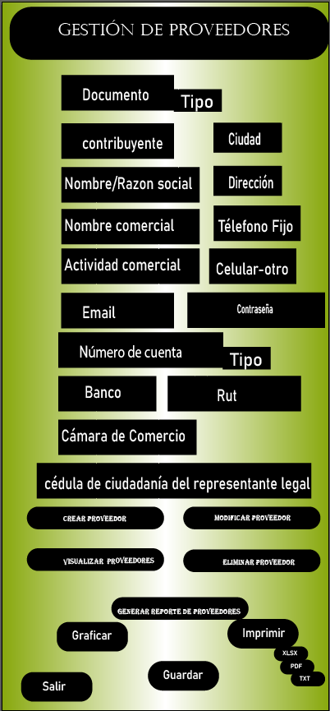 | Actor: Administrador | Depende de: JYHA1
 | Descripción: El administrador a través de su panel de control tiene acceso completo a la Gestión de Clientes como crear nuevos clientes, visualizar clientes existentes, actualizar clientes existentes y eliminar clientes existentes.
 | Criterio de Aceptación: - El actor tiene la opción de regresar al inicio del portal a través del botón del logo. - El actor puede ingresar a cualquiera de los tres botones para realizar su respectiva tarea. - El actor tiene la opción de ingresar a gestión de clientes, gestión de proveedores y gestión de productos para tener actualizadas las bases de datos correspondientes a dichos módulos. Cuando el actor decide ingresar al botón gestión de proveedores, aparecerán los siguientes campos: documento, tipo de documento, definir si es contribuyente o no, nombre o razón social, nombre comercial, actividad comercial, ciudad, dirección, teléfono fijo, número de celular-otro, contraseña, correo electrónico, número de cuenta, tipo de cuenta, banco, rut, cámara de comercio, cédula de ciudadanía del representante, también tiene la opción de generar reportes de los proveedores y estos reportes pueden realizarse a través de gráficas o imprimirse en archivos con extensión .XLSX, .PDF, .TXT. según la comodidad y facilidad que tenga el actor para poder abrir el archivo y visualizar su contenido. Para finalizar, el actor tiene la opción de guardar los datos ingresados al módulo de proveedores y salir correctamente de dicho módulo y poder regresar nuevamente al panel de control del administrador.
Elaborado por: Juan Esteban Pulgarín y Henry Agudelo | Responsable: Juan Esteban Pulgarín y Henry Agudelo | Version: 1.0

Caso de uso: Panel de Administrador | Historia de usuario: JYHA11, JYHA12, JYHA13, JYHA14, JYHA17, JYHA18
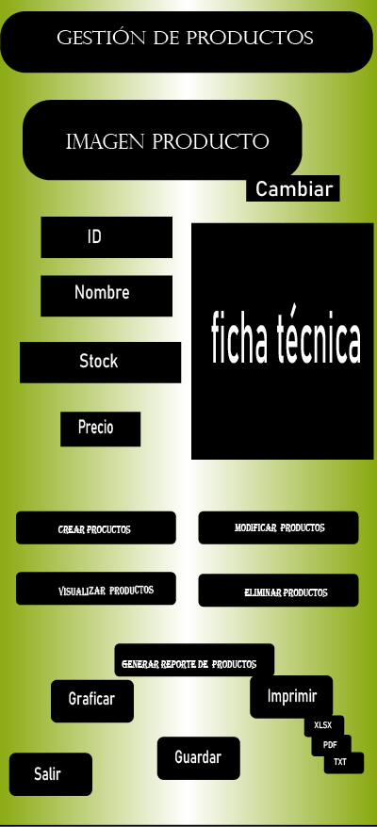 | Actor: Administrador | Depende de: JYHA1
 | Descripción: El administrador a través de su panel de control tiene acceso completo a la Gestión de Clientes como crear nuevos clientes, visualizar, actualizar y eliminar.
 | Criterio de Aceptación: - El actor tiene la opción de regresar al inicio del portal a través del botón del logo. - El actor puede ingresar a cualquiera de los tres botones para realizar su respectiva tarea. - El actor tiene la opción de ingresar a gestión de clientes, gestión de proveedores y gestión de productos para tener actualizadas las bases de datos correspondientes a dichos módulos. Cuando el actor decide ingresar al botón gestión de productos, aparecerá la imágen del producto y la opción de cambiarlo por otro, la ficha técnica y los siguientes campos: Id, nombre del producto, stock, precio, crear productos, visualizar productos, modificar productos y eliminar productos, también tiene la opción de generar reportes de los productos y estos reportes pueden realizarse a través de gráficas o imprimirse en archivos con extensión .XLSX, .PDF, .TXT. según la comodidad y facilidad que tenga el actor para poder abrir el archivo y visualizar su contenido. Para finalizar, el actor tiene la opción de guardar los datos ingresados al módulo de proveedores y salir correctamente de dicho módulo y poder regresar nuevamente al panel de control del administrador.
Elaborado por: Juan Esteban Pulgarín y Henry Agudelo | Responsable: Juan Esteban Pulgarín y Henry Agudelo | Version: 1.0

Fichas Técnicas Proveedores
Caso de uso: Inicio Sesión | Historia de usuario: JYHP1
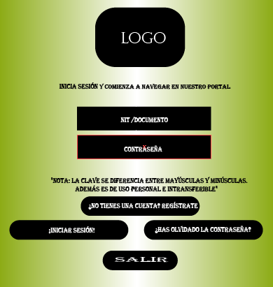 | Actor: Proveedor | Depende de:
 | Descripción: Ingresar al sistema con una cuenta y la contraseña
 | Criterio de Aceptación: -El sistema le da al Actor la opción de iniciar sesión ingresando al portal del centro comercial virtual J&H con su nit o documento personal y su contraseña, en caso de olvidar la contraseña el sistema le ofrece al actor la posibilidad de ingresar una nueva a través del enlace que se encuentra al dar clic en el botón "¿Has olvidado la contraseña? además, a través de una nota le indica los requerimientos para poder crear dicha contraseña, facilitando así el ingreso al actor al sitio web o portal. El actor también tiene la opción de crear una cuenta y de registrarse en caso de no tenerla y también de poder salir en caso de no querer formar parte de la base de datos de proveedores del centro comercial virtual J&H.
Elaborado por: Juan Esteban Pulgarín y Henry Agudelo | Responsable: Juan Esteban Pulgarín y Henry Agudelo | Version: 1.0

Caso de uso: Registro proveedor | Historia de usuario: JYHP2
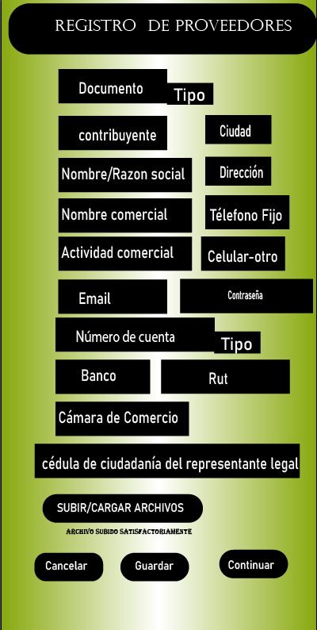 | Actor: Proveedor | Depende de: JYHP1
 | Descripción: Registro proveedor y validación de datos
 | Criterio de aceptación: - Al validar los datos de ingreso del actor al sistema, se abrirá una nueva interfase donde se visualizará un formulario del registro de proveedores con los siguientes campos documento, tipo de documento, contribuyente, nombre/razón social, nombre comercial, actividad comercial, ciudad, dirección, teléfono fijo, celular-otro, email, número de cuenta, tipo de cuenta, banco, rut, cámara de comercio, cédula de ciudadanía del representante legal, de proveedores. También el formulario debe tener el botón "SUBIR/CARGAR ARCHIVO". Si el sistema considera que el tipo de archivo es correcto aparecerá el listado de archivos que ha subido con el mensaje "Archivo subido satisfactoriamente". El sistema tambien debe tener el botón de Guardar, para que la información diligenciada y los archivos subidos queden guardados en la base de datos de proveedores, el sistema debe tener otro botón que diga cancelar, en caso de que el usuario desista de ser proveedor y otro botón que diga continuar para que pueda pasar al inicio del portal del centro comercial virtual y pueda navegar en él.
Elaborado por: Juan Esteban Pulgarín y Henry Agudelo | Responsable: Juan Esteban Pulgarín y Henry Agudelo | Version: 1.0

Caso de uso: Gestión de proveedores | Historia de usuario: JYHP3
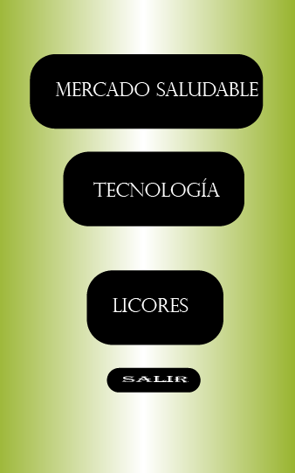 | Actor: Proveedor | Depende de: JYHP1
 | Descripción: Visualización de los departamentos del centro comercial.
 | Criterio de Aceptación: - La interfaz debe permitir visualizar los departamentos existentes: Mercado Saludable, Tecnología y Licores y acceder a uno de ellos de manera rápida y eficaz. Debe tener tener requerimientos no funcionales e importantes. - También el aplicativo debe tener un botón que le permita al actor salir de dicha visualización correctamente.
Elaborado por: Juan Esteban Pulgarín y Henry Agudelo | Responsable: Juan Esteban Pulgarín y Henry Agudelo | Version: 1.0

Caso de uso: Gestión de proveedores | Historia de usuario: JYHP4-JYHP5-JYHP6-JYHP7-JYHP8
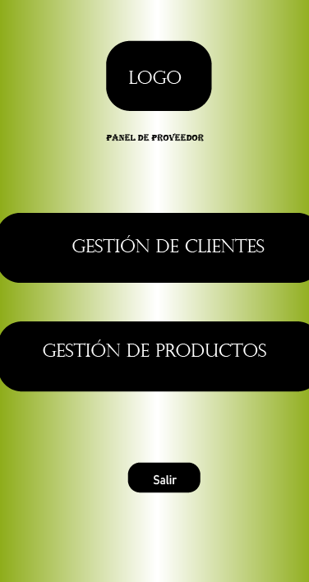 | Actor: Proveedor | Depende de: JYHP3
 | Descripción: El proveedor a través de su panel de control tiene acceso a la gestión de clientes y de productos.
 | Criterio de Aceptación: - El actor tiene la opción de ingresar a los módulos de gestión de clientes y de productos con el fín de mantener actualizadas dichos portafolios. - El actor puede crear el o los productos que desee con el fín de aumentar su portafolio, actualizarlo o reducirlo, es decir, puede realizar cualquier tipo de alteración en su base personal de productos. - El actor también tiene la opción de cambiar la imágen del producto si así lo desea. Cuando el actor decide ingresar al botón gestión de productos, aparecerá la imágen del producto y la opción de cambiarlo por otro, la ficha técnica y los siguientes campos: Id, nombre del producto, stock, precio, crear productos, visualizar productos, modificar productos y eliminar productos, también tiene la opción de generar reportes de los productos y estos reportes pueden realizarse a través de gráficas o imprimirse en archivos con extensión .XLSX, .PDF, .TXT. según la comodidad y facilidad que tenga el actor para poder abrir el archivo y visualizar su contenido. Para finalizar, el actor tiene la opción de guardar los datos ingresados al módulo de proveedores y salir correctamente de dicho módulo y poder regresar nuevamente al panel de control del proveedor.
Elaborado por: Juan Esteban Pulgarín y Henry Agudelo | Responsable: Juan Esteban Pulgarín y Henry Agudelo | Version: 1.0

Caso de uso: Panel de Administrador | Historia de usuario: JYHP9-JYHP10-JYHP11-JYHP12-JYHP13
 | Actor: Administrador | Depende de: JYP3
 | Descripción: El proveedor a través de su panel de control tiene acceso a la gestión de clientes y de productos.
 | Criterio de Aceptación: - El actor tiene la opción de regresar al inicio del portal a través del botón del logo. - El actor puede ingresar a cualquiera de los dos botones para realizar su respectiva tarea. - El actor tiene la opción de ingresar a gestión de clientes y gestión de productos para tener actualizadas las bases de datos correspondientes a dichos módulos. Cuando el actor decide ingresar al botón gestión de clientes, aparecerán los siguientes campos: nombre, apellido, sexo (mujer, hombre, personalizado), edad, dirección, número de celular, correo electrónico, contraseña, además de tener la posibilidad de crear clientes, visualizar clientes, modificar clientes y eliminar clientes, también tiene la opción de generar reportes de los clientes y estos reportes pueden realizarse a través de gráficas o imprimirse en archivos con extensión .XLSX, .PDF, .TXT. según la comodidad y facilidad que tenga el actor para poder abrir el archivo y visualizar su contenido. Para finalizar, el actor tiene la opción de guardar los datos ingresados al módulo de clientes y salir correctamente de dicho módulo y poder regresar nuevamente al panel de control del proveedor.
Elaborado por: Juan Esteban Pulgarín y Henry Agudelo | Responsable: Juan Esteban Pulgarín y Henry Agudelo | Version: 1.0

Fichas Técnicas CCV - JYH Clien
Caso de uso: Inicio Sesión | Historia de usuario: JYH1
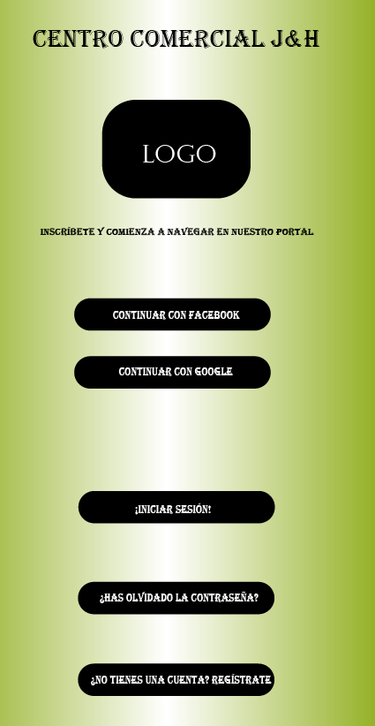 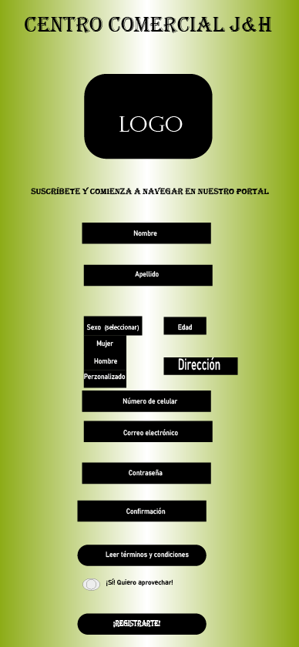 | Actor: Cliente | Depende de:
 | Descripción: Ingresar al sistema con una cuenta y la contraseña
 | Criterio de Aceptación: -El sistema le da al Actor varias opciones en las que primero se encuentran ingresar con las cuentas que el cliente tenga en redes sociales, continuar con facebook o con google e iniciar la sesión ingresando su email y una contraseña y en caso de olivadar la contraseña, tiene la opción de ingresar una nueva a traves del enlace que se encuentra en el botón ¿Has olvidado la contraseña? y en caso de no tener una cuenta poderla crear registrándose a través del botón¿No tienes una cuenta regístrate" ofreciendo al actor la posibilidad de ingresar al portal del centro comercial de varias maneras, facilitando así el ingreso al actor al sitio web o portal. -El sistema busca las los datos introducidos en la bases de datos. -Una vez verificados los datos ingresados por el usuario, el sistema abre la pantalla principal de registro en el que aparecen los siguientes campos: nombre, apellido, seleccionar sexo (mujer, hombre, personalizado), edad, dirección, número de celular, correo electrónico, contraseña y le da la opción de leer términos y condiciones para poder registrarse, además le aparece un mensaje que le indica que si desea aprovechar dicho registro, luego de selccionarlo, tiene la opción de registrarse y quedar los datos almacenados en la base de datos de clientes del centro comercial virtual J&H.
Elaborado por: Juan Esteban Pulgarín y Henry Agudelo | Responsable: Juan Esteban Pulgarín y Henry Agudelo | Version: 1.0

Caso de uso: Recuperar contraseña | Historia de usuario: JYH2
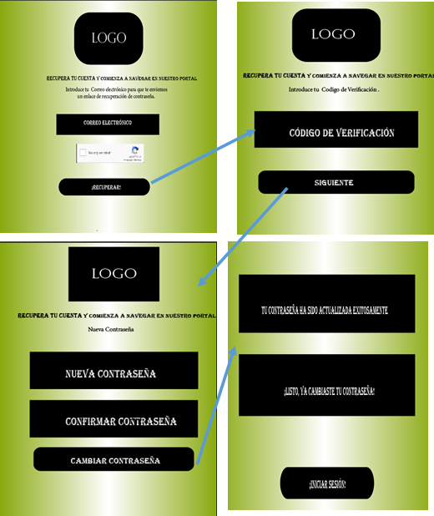 | Actor: Cliente | Depende de: JYH1
 | Descripción: Recuperar contraseña
 | - El actor tiene la posibilidad de recuperar su contraseña cada vez que lo requiera a través de su correo electrónico, validando la casilla de no soy un robot y dando clic en el botón recuperar. Despúes de que el sistema valida los datos ingresados por el actor, se generá un código de verificación el cual le permitirá ir al siguiente módulo donde encontrará la siguiente información: - Nueva contraseña, confirmar contraseña y cambiar contraseña. La elección del botón correspondiente, es en base a lo que desee realizar. Cuando el actor cambia su contraseña anterior por una nueva contraseña o si se la ha perdido u olvidado e ingresa nuevamente una contraseña, él debe validar el ingreso de la nueva contraseña con el botón confirmar contraseña y de inmediato el sistema valida su información y una vez realizada su verficación y los datos ingresados sean correctos, el sistema lo llevará a una nueva interfase donde aparecerá un mensaje que indique que la contraseña ha sido actualizada correctamente y el mensaje de listo, ya cambiaste tu contraseña. Por último encontrará un botón que indique iniciar sesión para poder así ingresar al portal del centro comercial virtual J&H.
Elaborado por: Juan Esteban Pulgarín y Henry Agudelo | Responsable: Juan Esteban Pulgarín y Henry Agudelo | Version: 1.0

Caso de uso: Gestión de clientes | Historia de usuario: JYHA3
 | Actor: Administrador | Depende de: JYHA1
 | Descripción: El administrador a través de su panel de control tiene acceso completo a la visualización de los departamentos del centro comercial virtual J&H.
 | Criterio de Aceptación: - Una vez validada la información del login y contraseña, el sistema lo llevará a otra interfaz en donde visualizará los departamentos existentes: Mercado Saludable, Tecnología y Licores y acceder a uno de ellos de manera rápida y eficaz. Debe tener tener requerimientos no funcionales e importantes. - También el aplicativo debe tener un botón que le permita al actor salir de dicha visualización correctamente.
Elaborado por: Juan Esteban Pulgarín y Henry Agudelo | Responsable: Juan Esteban Pulgarín y Henry Agudelo | Version: 1.0

Caso de uso: Panel de proveedor -Gestión de productos- | Historia de usuario: JYH4-JYH5-JYH6-JYH7-JYH8
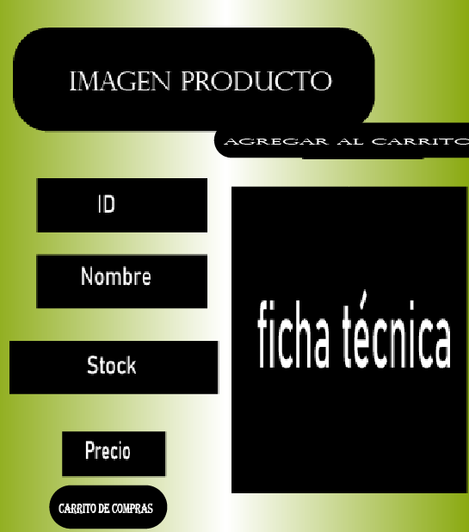 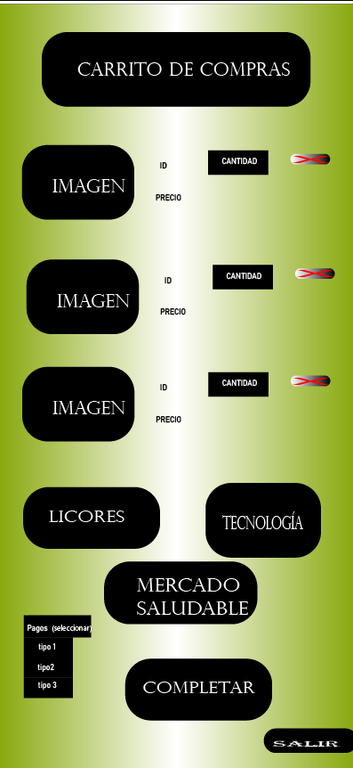 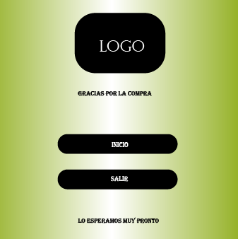 | Actor: Proveedor | Depende de: JYHA1
 | Descripción: El actor podrá visualizar el producto como tal, su imágen y todo lo relacionado a él.
 | Criterio de Aceptación: - Se debe permitir visualizar los productos con su respectiva imagen e información de él, como su identificación (ID), el nombre, el stock, el precio, la ficha técnica, el departamento al que pertenece y su forma de pago, la cantidad que se desea comprar y cuando se haya terminado de elegir las opciones deseadas por el actor, poder salir de allí y regresar al inicio del portal para su continuidad en la navegación o finalizar su sesión. Dado que el cliente desea ver los listados de productos cuando despliegue la lista de opciones, el sistema debe permitir seleccionar de una lista de opciones la que el comprador quiera y llevarlo directamente al carrito de compras mediante un botón. También, el sistema permitirá desplazar al actor por los correspondientes botones de desplazamiento entre los departamentos y poder llevar los productos deseados al carrito de compras de una manera rápida y eficaz. Se debe mostrar en pantalla el resumen del pedido, los artículos seleccionados, el precio, impuestos, valor total a pagar y la forma de pago deseado. Además debe tener botones de eliminación con una correspondiente x que me permite quitarlo de allí en caso de desistir de él , tambien debe tener opcion de editar la cantidad.Dado que quiero ver los medios de pagos que desee. Cuando despliega la lista de opciones. Entonces el sistema me debe permitir seleccionar de una lista de opciones la que yo como comprador quiero y sea la más adecuada y conveniente.- El Sistema debe Generar un mensaje prediseñado después de la compra de manera llamativa que diga "Gracias por la compra" y otro mensaje de despedida que diga "Lo esperamos muy pronto" y crear un botón que me permita ir directamente a la lista de productos y Si el usuario desiste de seguir en línea con el aplicativo tener un botón que indique cerrar la sesión y salir del centro comercial virtual.
Elaborado por: Juan Esteban Pulgarín y Henry Agudelo | Responsable: Juan Esteban Pulgarín y Henry Agudelo | Version: 1.0

